Лист1
 |  |  | Кому:

Коммерческое предложение

 | Бесконтактный дезинфектор Next uno

 | Внешний вид |  |  | Комплектация

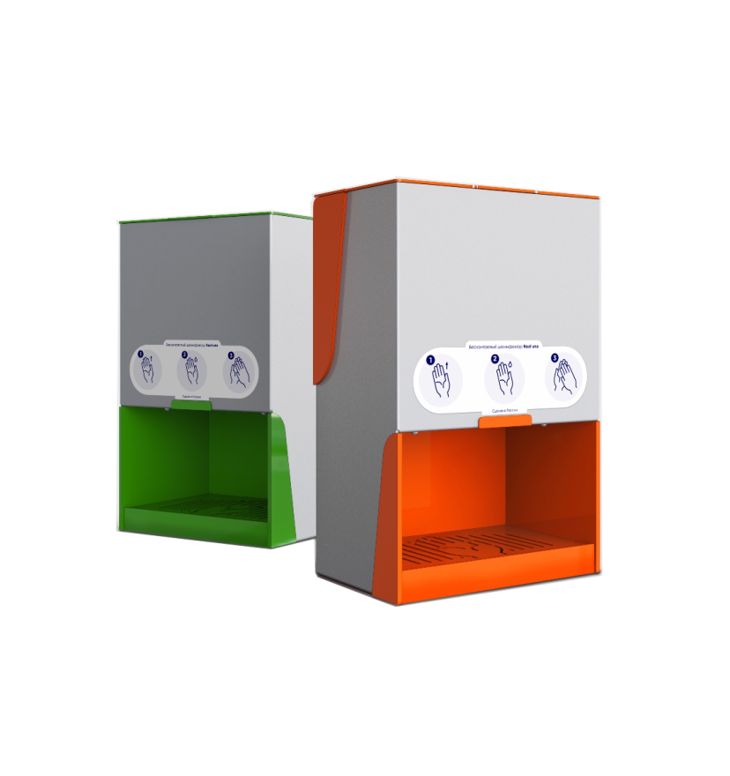
 |  |  |  | - Габариты (ВхШхГ), мм | 450 х280 х 200
 |  |  |  | - Вес, кг, не более | 5.5
 |  |  |  | - Вес в упаковке, кг, не более | 8
 |  |  |  | - Защита от несанкционированного снятия | Есть
 |  |  |  | - Объем емкости антисептика, л | 3
 |  |  |  | - Датчик присутствия (сенсор) | Есть
 |  |  |  | - Тип антисептика | Жидкий, для кожи
 |  |  |  | - Тип распылителя | Диспенсерный
 |  |  |  | - Интервалов между распылениями, сек | 1–2
 |  |  |  | - Объем антисептика на одно распыления, мл | 0,2 - 0,6
 |  |  |  | - Количество доз распыления на 1 литр, шт, не менее | 2500
 |  |  |  | - Количество режимов распыления | 3
 |  |  |  | - Звуковое оповещение со световой индикацией | Есть
 |  |  |  | - Дренажный поддон | Есть
 |  |  |  | - Кронштейн и комплект крепежа | Есть
 |  |  |  | - Энергопотребление, Вт | 9
 |  |  |  | - Питание от сети, В | 220

 |  |  |  | - Картонная упаковка
 |  |  |  | - Пенополистироловые ложементы

 | Стоимость

 | Основная комплектация
 | Бесконтактный дезинфектор Next uno |  |  | 39,000 ₽
 | Доставка
 | Доставка до адреса |  |  | по тарифам ТК

 | Цена за 1 штуку |  |  | 39,000 ₽
 | Количество | 1
 | Итого |  |  | 39,000 ₽

 | 1. Цена указана с учетом НДС 20%
 | 2. 100% предоплата
 | 3. Отгрузка осуществляется в течение 10 рабочих дней после предоплаты
 | 4. Гарантия - 12 мес.
 | 5. Страна изготовитель: Россия
 | 6. Регистрационный номер декларации о соответствии: ЕАЭС N RU Д-RU.НВ26.В.01474/20

 |  |  | Предложение подготовил:
 |  |  | Tелефон:
 |  |  | Email:

 |  |  | Дата подготовки:

